Sheet1
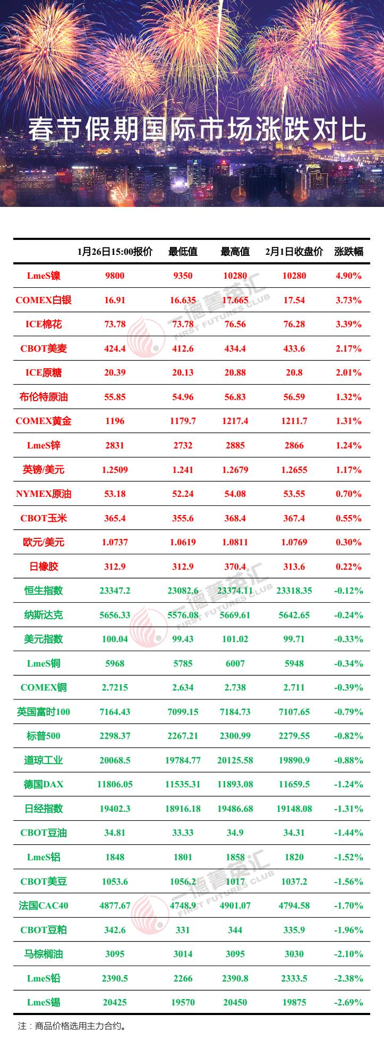
 |  |  |  |  |  |  |  | 2018年清明假期国际市场涨跌统计
 |  | 4.6 收盘价 | 4.4 15:00价格 | 涨跌 | 涨跌幅 |  |  | 标的 | 4.6 收盘价 | 4.4 15:00价格 | 涨跌 | 涨跌幅
USDX.FX | 美元指数 | 90.1356 | 90.21 | -0.074 | -0.1% | 14 | 1 | LME电铝 | 2054.00 | 1991.50 | 62.50 | 3.14%
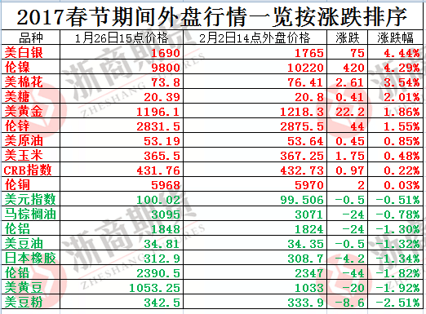
EURUSD.FX | 欧元兑美元 | 1.2282 | 1.2259 | 0.002 | 0.2% | 12 | 2 | 马棕油06 | 2504.00 | 2440.00 | 64.00 | 2.62%
USDJPY.FX | 美元兑日元 | 106.925 | 106.51 | 0.415 | 0.4% | 10 | 3 | 富时100 | 7183.64 | 7027.13 | 156.51 | 2.23%
USDCNH.FX | 离岸人民币 | 6.3134 | 6.2900 | 0.023 | 0.4% | 11 | 4 | 德DAX | 12241.27 | 11975.26 | 266.01 | 2.22%
AUDUSD.FX | 澳元兑美元 | 0.7676 | 0.7693 | -0.002 | -0.2% | 17 | 5 | 美豆粕05 | 386.50 | 380.50 | 6.00 | 1.58%
SPX.GI | 标普500 | 2604.47 | 2614.45 | -9.980 | -0.4% | 20 | 6 | 日经225 | 21567.52 | 21319.55 | 247.97 | 1.16%
DJI.GI | 道指 | 23932.76 | 24033.36 | -100.600 | -0.4% | 21 | 7 | 美棉05 | 82.69 | 82.13 | 0.56 | 0.68%
IXIC.GI | 纳指 | 6915.11 | 6941.28 | -26.170 | -0.4% | 19 | 8 | 恒指 | 29844.94 | 29686.76 | 158.18 | 0.53%
GDAXI.GI | 德DAX | 12241.27 | 11975.26 | 266.010 | 2.2% | 4 | 9 | 日橡胶09 | 179.40 | 178.60 | 0.80 | 0.45%
FTSE.GI | 富时100 | 7183.64 | 7027.13 | 156.510 | 2.2% | 3 | 10 | 美元兑日元 | 106.93 | 106.51 | 0.41 | 0.39%
N225.GI | 日经225 | 21567.52 | 21319.55 | 247.970 | 1.2% | 6 | 11 | 离岸人民币 | 6.3134 | 6.2900 | 0.0234 | 0.37%
HIS.HI | 恒指 | 29844.94 | 29686.76 | 158.180 | 0.5% | 8 | 12 | 欧元兑美元 | 1.2282 | 1.2259 | 0.0023 | 0.19%
浙商期货研究中心
富远 | CRB指数 | 192.25 | 193.21 | -0.960 | -0.5% | 24 | 13 | 美玉米05 | 388.70 | 388.20 | 0.50 | 0.13%
GC.CMX | COMEX金 | 1337.3 | 1339.8 | -2.500 | -0.2% | 16 | 14 | 美元指数 | 90.1356 | 90.2100 | -0.0744 | -0.08%
SI.CMX | COMEX银 | 16.365 | 16.42 | -0.055 | -0.3% | 18 | 15 | LME电铜 | 6754.50 | 6764.00 | -9.5 | -0.14%
WH | 美原油05 | 61.88 | 63.25 | -1.370 | -2.2% | 29 | 16 | COMEX金 | 1337.30 | 1339.80 | -2.5 | -0.19%
SH17E.CBT | 美豆05 | 1034.7 | 1039.5 | -4.800 | -0.5% | 22 | 17 | 澳元兑美元 | 0.7676 | 0.7693 | -0.0017 | -0.22%
SMH17E.CBT | 美豆粕05 | 386.5 | 380.5 | 6.000 | 1.6% | 5 | 18 | COMEX银 | 16.37 | 16.42 | -0.055 | -0.33%
BOH17E.CBT | 美豆油05 | 31.57 | 32.32 | -0.750 | -2.3% | 30 | 19 | 纳指 | 6915.11 | 6941.28 | -26.17 | -0.38%
CH17E.CBT | 美玉米05 | 388.7 | 388.2 | 0.500 | 0.1% | 13 | 20 | 标普500 | 2604.47 | 2614.45 | -9.98 | -0.38%
WH 马来西亚 | 马棕油06 | 2504 | 2440 | 64.000 | 2.6% | 2 | 21 | 道指 | 23932.76 | 24033.36 | -100.6 | -0.42%
SBH17E.NYB | 原糖05 | 12.33 | 12.39 | -0.060 | -0.5% | 23 | 22 | 美豆05 | 1034.70 | 1039.50 | -4.8 | -0.46%
CTH17E.NYB | 美棉05 | 82.69 | 82.13 | 0.560 | 0.7% | 7 | 23 | 原糖05 | 12.33 | 12.39 | -0.06 | -0.48%
CA03ME.LME | LME电铜 | 6754.5 | 6764 | -9.500 | -0.1% | 15 | 24 | CRB指数 | 192.25 | 193.21 | -0.96 | -0.50%
NI03ME.LME | LME电镍 | 13265 | 13435 | -170.000 | -1.3% | 28 | 25 | LME电锌 | 3241.40 | 3260.90 | -19.5 | -0.60%
AH03ME.LME | LME电铝 | 2054 | 1991.5 | 62.500 | 3.1% | 1 | 26 | 美10年期国债收益率 | 2.77% | 2.79% | -0.02% | -0.72%
ZS03ME.LME | LME电锌 | 3241.4 | 3260.9 | -19.500 | -0.6% | 25 | 27 | 布油06 | 67.03 | 67.86 | -0.83 | -1.22%
WH 日橡胶指数 | 日橡胶09 | 179.4 | 178.6 | 0.800 | 0.4% | 9 | 28 | LME电镍 | 13265.00 | 13435.00 | -170 | -1.27%
FCHI.GI | 美10年期国债收益率 | 2.77% | 2.79% | 0.000 | -0.7% | 26 | 29 | 美原油05 | 61.88 | 63.25 | -1.37 | -2.17%
B.IPE | 布油06 | 67.03 | 67.86 | -0.830 | -1.2% | 27 | 30 | 美豆油05 | 31.57 | 32.32 | -0.75 | -2.32%
 |  |  |  |  |  |  |  | 数据来源：富远行情、Wind

